사용자 인터페이스 설계서
사용자 인터페이스 설계서
시스템명 | ID |  |  |  | 작성자 | 한진수
단계명 | 설계 |  |  |  | 작성일자 | 2017.03.15 |  | 버전 | 3

사용자 인터페이스 구조도

 | Level1 |  | Level2 |  | Level3 |  | Level4
 | 다이어리
 |  |  | 회원가입
 |  |  |  |  | 아이디 중복 검사
 |  |  | 로그인
 |  |  |  |  | 계정관리
 |  |  |  |  |  |  | 정보수정
 |  |  |  |  |  |  | 회원탈퇴
 |  |  |  |  | 다이어리
 |  |  |  |  |  |  | 등록
 |  |  |  |  |  |  | 수정
 |  |  |  |  |  |  | 삭제
 |  |  |  |  |  |  | 검색
 |  |  |  |  |  |  | 출력

사용자 인터페이스 목록 - 화면
화면 ID |  | 화면명 |  |  | 관련 유스케이스 ID
ID_DS_001_01 |  | 메인화면(로그인) |  |  | ID_UCD_001_02
ID_DS_001_02 |  | 회원가입 |  |  | ID_UCD_001_01
ID_DS_001_03 |  | 다이어리(로그인 후) |  |  | ID_UCD_001_04

사용자 인터페이스 목록 - 출력물
출력물 ID |  | 출력물명 |  |  | 관련 유스케이스 ID
ID_DP_001_01 |  | 다이어리 사진으로 저장 |  |  | ID_UCD_001_04-5-1
ID_DP_001_02 |  | 다이어리 문서로 저장 |  |  | ID_UCD_001_04-5-2

사용자 인터페이스 목록 - 화면 상세 설계
화면 ID |  | ID_DS_001_01 |  |  | 화면명 |  | 로그인/메인
관련 유스케이스 ID |  | ID_UCD_001_02
관련 시퀀스도 ID
화면유형 |  | 입력 |  |  | 메뉴경로 |  | 메인
화면개요 |  | 다이어리 사용을 위한 로그인화면
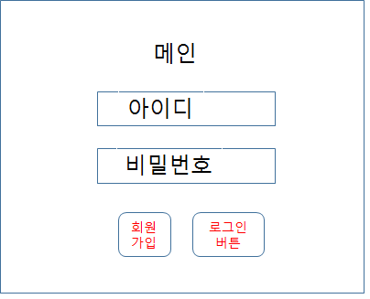

입출력 항목
항목명 |  | 컨트롤명 |  | 타입 및 길이 |  | 속성 |  | Validation Check
아이디 |  | id |  | varchar2(50) |  | I / E |  | 필수항목
비밀번호 |  | password |  | varchar2(16) |  | I / E |  | 필수항목

처리 내용
- 시작 아이디, 비밀번호 입력시 다이어리 관리 페이지로 넘어가게된다. 잘못된 아이디, 비밀번호 입력 시 다음 화면으로 넘어가지 않는다.

기술적 고려사항

사용자 인터페이스 목록 - 화면 상세 설계
화면 ID |  | ID_DS_001_02 |  |  | 화면명 |  | 회원가입
관련 유스케이스 ID |  | ID_UCD_001_01
관련 시퀀스도 ID
화면유형 |  | 입력 |  |  | 메뉴경로 |  | 메인- 회원가입버튼
화면개요 |  | 아이디, 비밀번호, 이름, 생년월일, 핸드폰번호 를 필수정보로 받고 사용자 설정정보로 영화관 선호좌석, 교통편 선호좌석, 일정을 수행할 주소정보 3개를 입력한다.
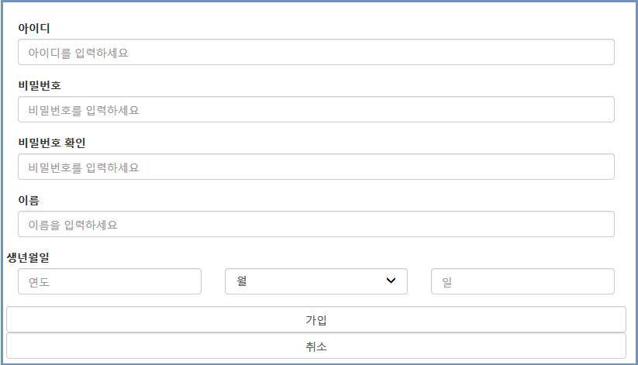

입출력 항목
항목명 |  | 컨트롤명 |  | 타입 및 길이 |  | 속성 |  | Validation Check
아이디 |  | id |  | varchar2(50) |  | I / E |  | 필수항목
비밀번호 |  | password |  | varchar2(16) |  | I / E |  | 필수항목
이름 |  | name |  | varchar2(20) |  | I / E |  | 필수항목
생년월일 |  | birthdate |  | date |  | I / E |  | 필수항목
핸드폰번호 |  | phone |  | number |  | I / E |  | 필수항목
영화관 선호좌석 |  | movieseat |  | varchar2(20) |  | I / E
교통편 선호좌석 |  | transseat |  | varchar2(20) |  | I / E
주소1 |  | address1 |  | varchar2(120) |  | I / E
주소2 |  | address2 |  | varchar2(120) |  | I / E
주소3 |  | address3 |  | varchar2(120) |  | I / E
처리 내용
- 시작 필수정보인 아이디, 비밀번호, 이름, 생년월일, 핸드폰번호가 있다면 회원가입을 허용한다. 필수 정보가 부족하다면 다음 화면으로 넘어가지 않는다. 추가정보는 로그인 후 설정이 가능하다.

기술적 고려사항

사용자 인터페이스 목록 - 화면 상세 설계
화면 ID |  | ID_DS_001_03 |  |  | 화면명 |  | 다이어리 관리
관련 유스케이스 ID |  | ID_UCD_001_04
관련 시퀀스도 ID
화면유형 |  | 입력/출력 |  |  | 메뉴경로
화면개요 |  | 텍스트로 일정 입력, 다이어리에 일정을 기입하여 관리하는 화면
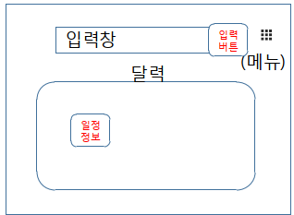 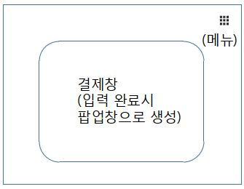

입출력 항목
항목명 |  | 컨트롤명 |  | 타입 및 길이 |  | 속성 |  | Validation Check
일시 |  | date |  | date |  | I / E |  | 필수항목
일정 내용 |  | content |  | varchar2(360) |  | I / E |  | 필수항목
날씨정보 |  | weather |  | varchar2(20) |  | I / E |  | 필수항목

처리 내용
- 시작 일정 입력시 일정에 필요한 예약을 자동으로 처리하고, 결제 페이지를 팝업으로 띄워준다. 필수 정보가 부족하다면 다음 화면으로 넘어가지 않는다. - 결제 후 결제가 완료되면 일정을 관리하는 달력에 일정이 입력된다. 해당일정을 클릭하면 정보를 볼수있고, 일정을 수정/검색 할수있다.

기술적 고려사항

